CP1
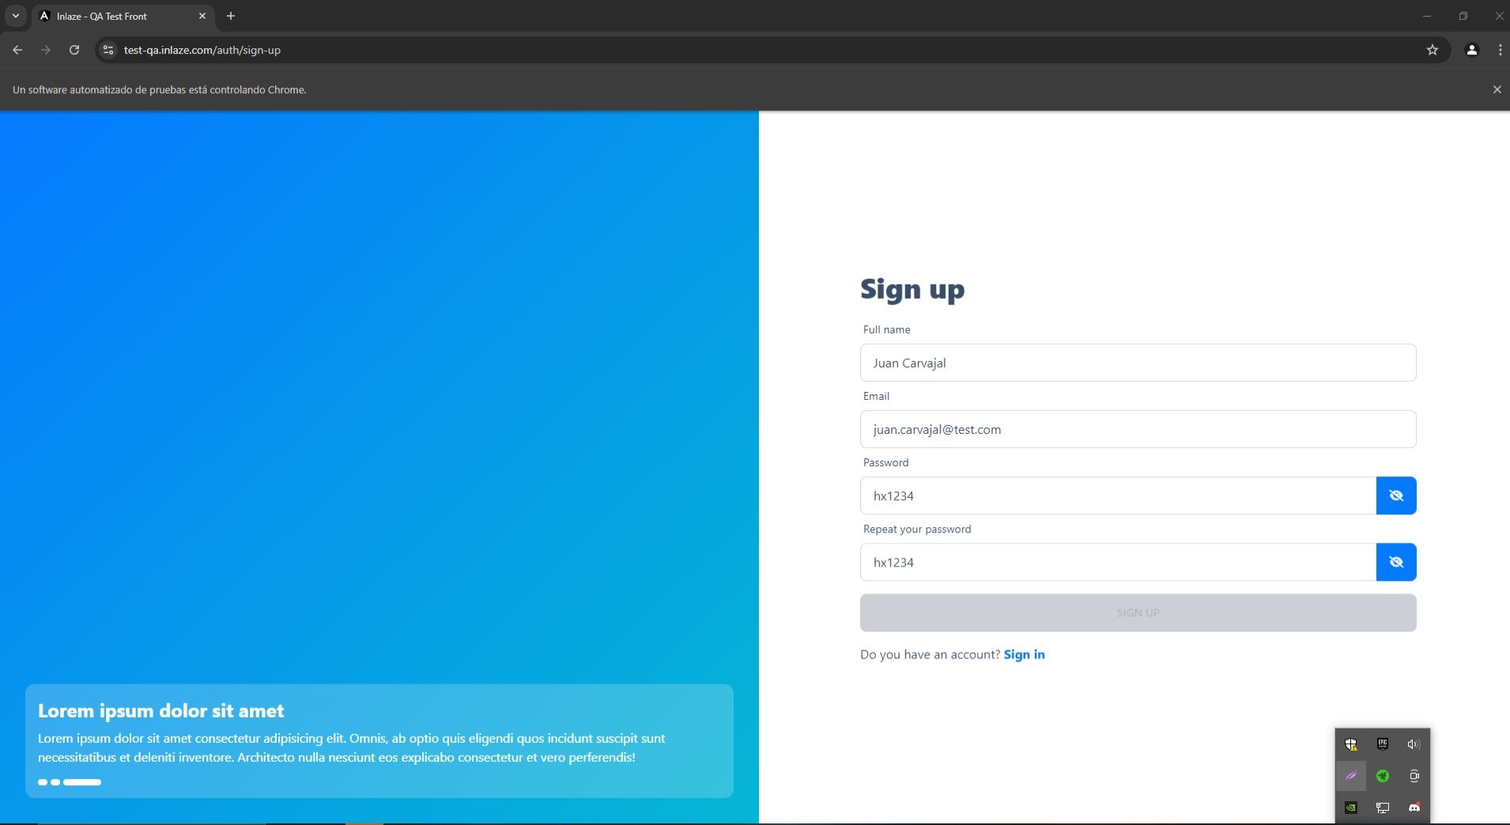
Id | Caso de Prueba | Descripción | Fecha | Área Funcional / Sub proceso | Funcionalidad / Característica | Datos / Acciones de Entrada | Resultado Esperado | Requerimientos de Ambiente de Pruebas | Procedimientos especiales requeridos | Dependencias con otros casos de Prueba | Resultado Obtenido | Estado | Última Fecha de Estado | Observaciones
C | Registro con Datos Válidos | Verificar que un usuario pueda registrarse correctamente con un nombre, email y contraseña válidos. | 2024-07-26 | Registro de Usuario | Registro de Usuario | - Nombre: "Juan Carvajal"<br>- Email: "juan.carvajal@test.com"<br>- Contraseña: "Contraseña123!"<br>- Confirmar Contraseña: "Contraseña123!" | El usuario se registra exitosamente y es redirigido a una página de confirmación o inicio de sesión. | Plataforma de prueba: https://test-qa.inlaze.com/ | N/A | N/A | El botón de "Sign Up" no se habilita a pesar de que todos los datos están correctamente ingresados. | Fallido | 2024-07-26 | El problema podría estar relacionado con un error en la validación del formulario o un problema con la interfaz de usuario.

Evidencias

CP2
Id | Caso de Prueba | Descripción | Fecha | Área Funcional / Sub proceso | Funcionalidad / Característica | Datos / Acciones de Entrada | Resultado Esperado | Requerimientos de Ambiente de Pruebas | Procedimientos especiales requeridos | Dependencias con otros casos de Prueba | Resultado Obtenido | Estado | Última Fecha de Estado | Observaciones
2 | Validación de Nombre | Validar que el campo de nombre acepte un mínimo de 2 palabras. | 2024-07-26 | Registro de Usuario | Validación de Nombre | - Nombre: "Juan" | El sistema muestra un mensaje de error indicando que se necesitan al menos 2 palabras en el campo de nombre. | Plataforma de prueba: https://test-qa.inlaze.com/ | N/A | Caso de Prueba 1 | Se colocan caracteres o se deja el campo vacío, pero el sistema no realiza ninguna acción para corregir este campo; no muestra mensajes de error ni validaciones. | Fallido | 2024-07-26 | Es necesario revisar la lógica de validación en el lado del cliente y/o servidor para asegurarse de que se verifique el formato del nombre correctamente. El sistema debería notificar al usuario si el nombre ingresado no cumple con los requisitos mínimos.

Evidencias
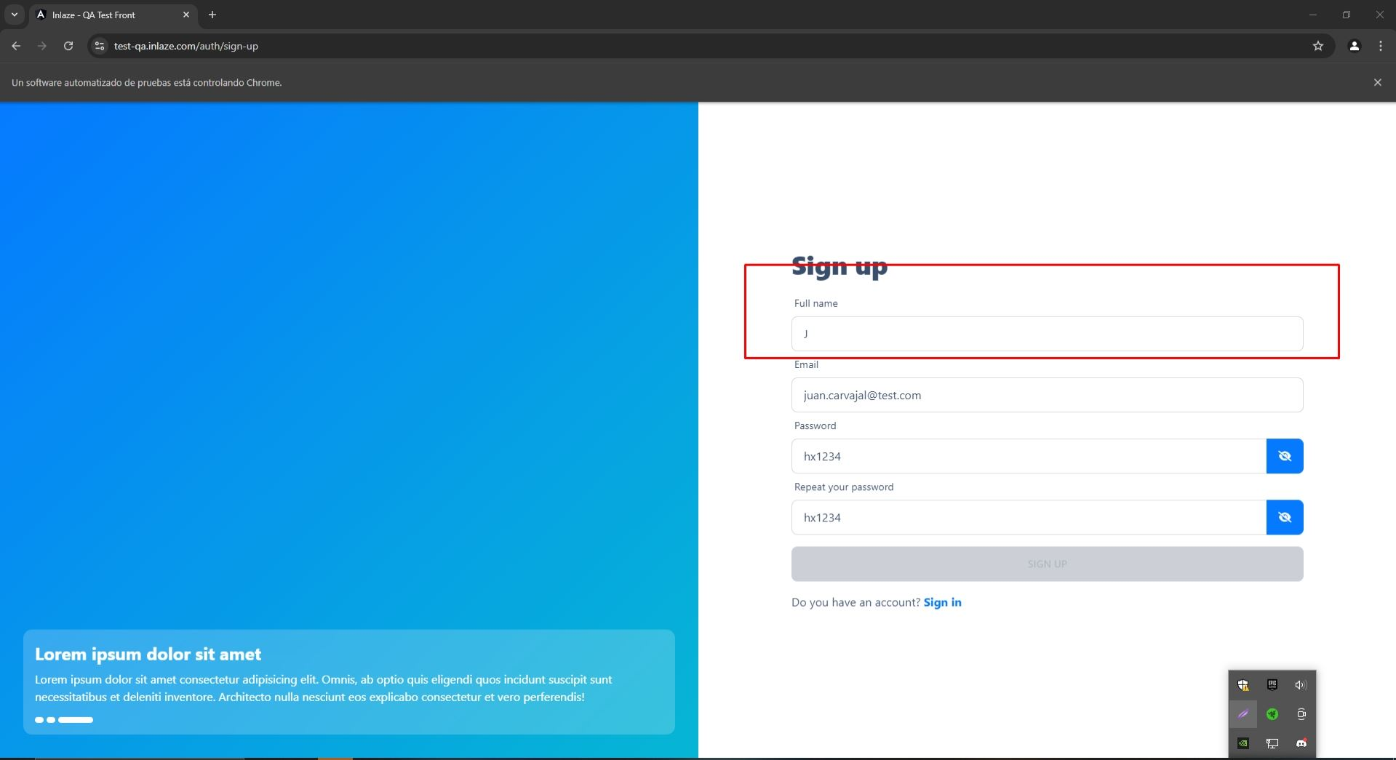
CP

CP3
Id | Caso de Prueba | Descripción | Fecha | Área Funcional / Sub proceso | Funcionalidad / Característica | Datos / Acciones de Entrada | Resultado Esperado | Requerimientos de Ambiente de Pruebas | Procedimientos especiales requeridos | Dependencias con otros casos de Prueba | Resultado Obtenido | Estado | Última Fecha de Estado | Observaciones
3 | Validación de Email | Verificar que el email cumpla con el formato estándar y sea único en la base de datos. | 2024-07-26 | Registro de Usuario | Validación de Email | - Email: "juan.carvajal@test.com" | El sistema muestra un mensaje de error indicando que el email no tiene el formato correcto. | Plataforma de prueba: https://test-qa.inlaze.com/ | N/A | Caso de Prueba 1 | Al ingresar un email con formato incorrecto o sin el símbolo @, el sistema no muestra ninguna advertencia o mensaje de error, lo que indica que no hay validación adecuada en este campo. | Fallido | 2024-07-26 | Es necesario implementar o revisar la lógica de validación del email tanto en el cliente como en el servidor para garantizar que se verifiquen y rechacen los formatos de email incorrectos. El sistema debe notificar al usuario sobre el formato incorrecto del email antes de permitir el registro.

Evidencias

CP

CP4
Id | Caso de Prueba | Descripción | Fecha | Área Funcional / Sub proceso | Funcionalidad / Característica | Datos / Acciones de Entrada | Resultado Esperado | Requerimientos de Ambiente de Pruebas | Procedimientos especiales requeridos | Dependencias con otros casos de Prueba | Resultado Obtenido | Estado | Última Fecha de Estado | Observaciones
4 | Validación de Contraseña | Verificar que la contraseña cumpla con los requisitos de longitud y caracteres. | 2024-07-26 | Registro de Usuario | Validación de Contraseña | - Contraseña: "pass" | El sistema muestra un mensaje de error indicando que la contraseña debe tener al menos 8 caracteres, incluyendo una mayúscula, una minúscula, un número y un carácter especial. | Plataforma de prueba: https://test-qa.inlaze.com/ | N/A | Caso de Prueba 1 | Al ingresar una contraseña que no cumple con los requisitos (por ejemplo, menos de 8 caracteres, sin mayúsculas, minúsculas, números, o caracteres especiales), el sistema no muestra ninguna advertencia o mensaje de error. Esto indica que no hay una validación adecuada de la seguridad de la contraseña. | Fallido | 2024-07-26 | Es necesario implementar o revisar la lógica de validación de contraseñas para asegurarse de que se verifiquen y rechacen las contraseñas que no cumplen con los criterios de seguridad establecidos (longitud mínima y complejidad). El sistema debe informar al usuario si la contraseña no cumple con los requisitos antes de permitir el registro.

Evidencias
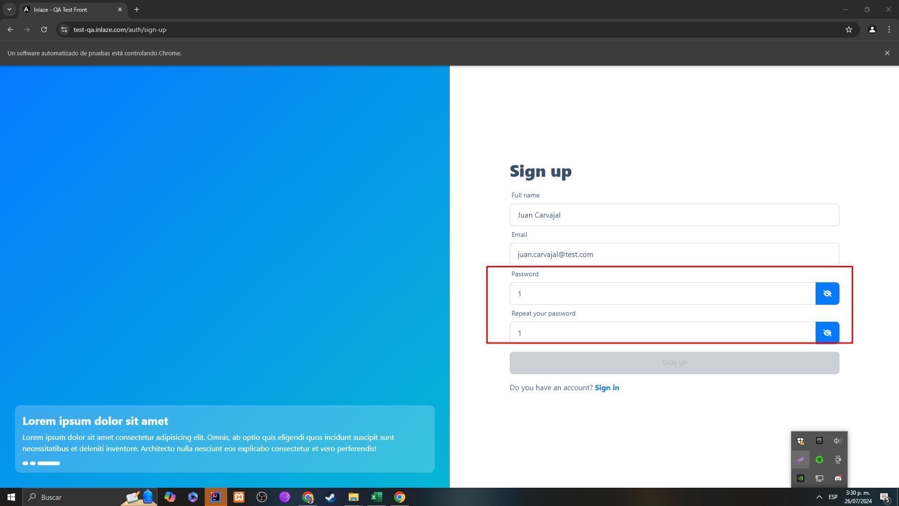
CP

CP6
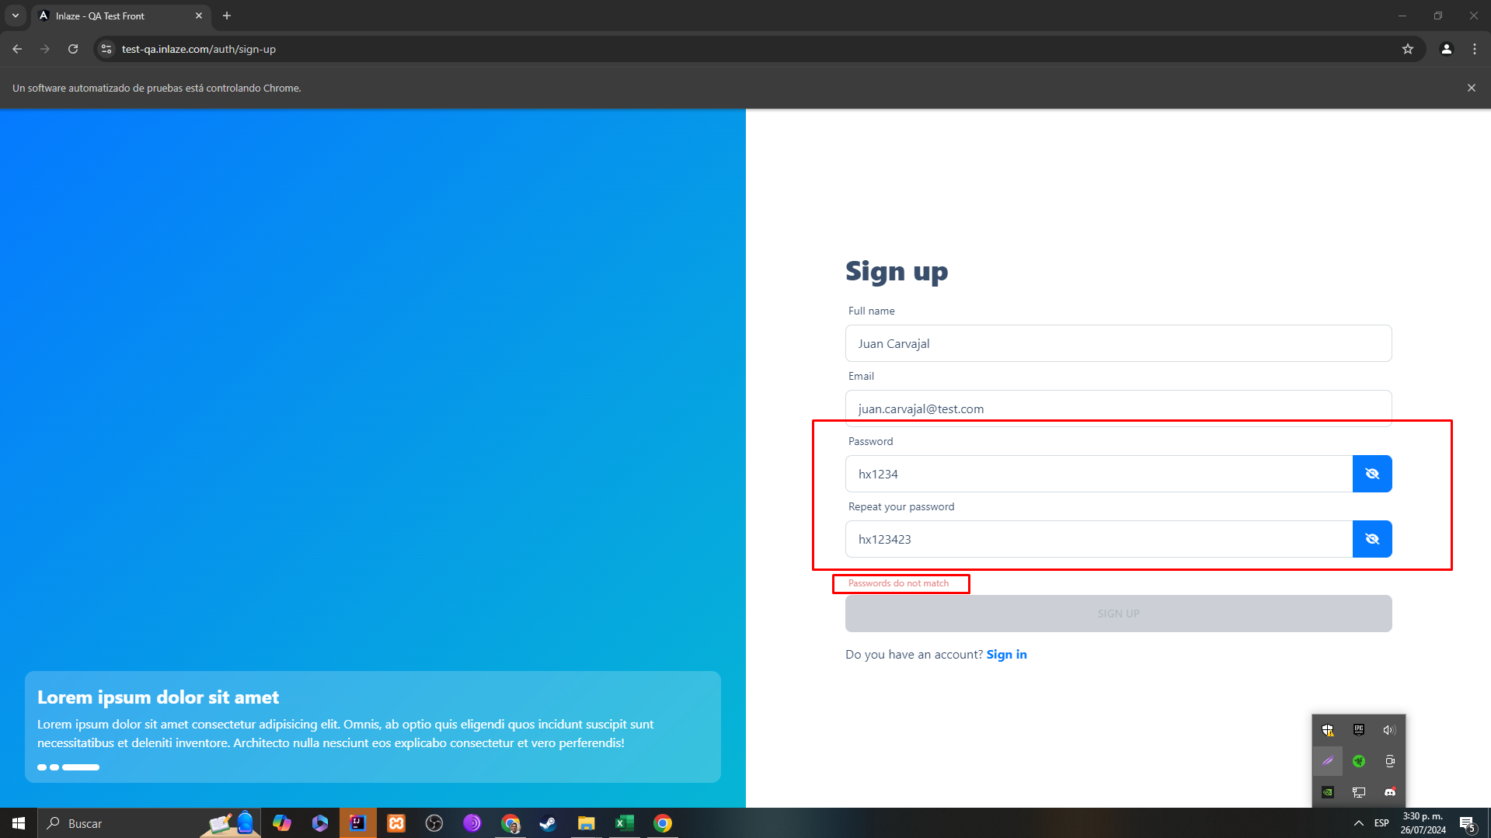
Id | Caso de Prueba | Descripción | Fecha | Área Funcional / Sub proceso | Funcionalidad / Característica | Datos / Acciones de Entrada | Resultado Esperado | Requerimientos de Ambiente de Pruebas | Procedimientos especiales requeridos | Dependencias con otros casos de Prueba | Resultado Obtenido | Estado | Última Fecha de Estado | Observaciones
6 | Coincidencia de Contraseñas | Verificar que el sistema informe si las contraseñas ingresadas no coinciden. | 2024-07-26 | Registro de Usuario | Coincidencia de Contraseñas | - Contraseña: "Contraseña123!"<br>- Confirmar Contraseña: "Contraseña456!" | El sistema muestra un mensaje de error indicando que las contraseñas no coinciden. | Plataforma de prueba: https://test-qa.inlaze.com/ | N/A | Caso de Prueba 1 | El sistema muestra correctamente el mensaje de error "Passwords do not match" cuando las contraseñas ingresadas no coinciden. | Aprobado | 2024-07-26 | La validación de coincidencia de contraseñas funciona como se esperaba. El sistema alerta al usuario cuando las contraseñas no coinciden, asegurando que se ingrese la misma contraseña en ambos campos.

Evidencias

